상품제안서
감성체크 양면방수 접이식 피크닉매트 휴대용 돗자리 | 상품코드: F25748

 |  |  |  |  |  |  | 02-412-0044 | www.easy1.co.kr
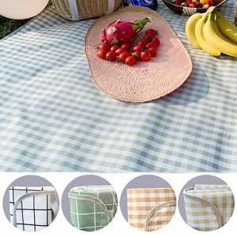

【상세/제작정보】 | 기본수량 미만 인쇄불가 라벨지/스티커 부착가능.(비용문의) 사이즈별 추가금 문의.

【인쇄/포장옵션】 | 실크 / 포장불가능

【공급단가】 | 수량 | 100~ | 300~ | 500~ | 1,000~ | 3,000~
*VAT별도 | 단가 | 11,520원 | 11,320원 | 11,040원 | 10,840원 | 10,560원

【상품 URL】 | http://www.easy1.co.kr/src/goods_detail.php?gdno=25748

